2023_03_data
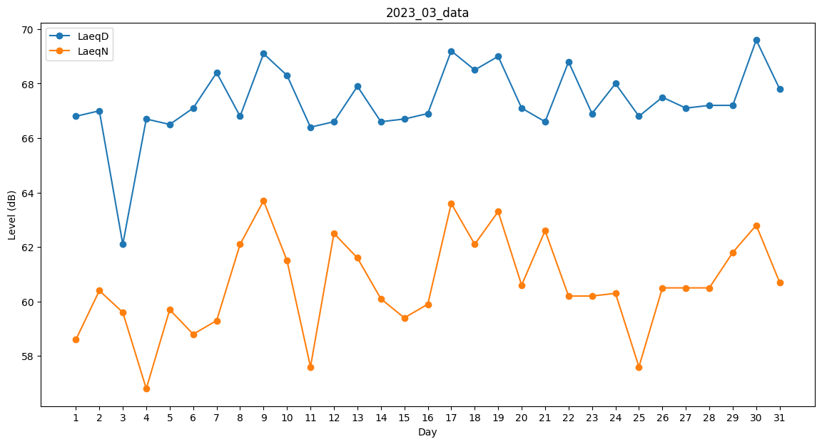
Day | LaeqD | LaeqN
1 | 66.8 | 58.6
2 | 67 | 60.4
3 | 62.1 | 59.6
4 | 66.7 | 56.8
5 | 66.5 | 59.7
6 | 67.1 | 58.8
7 | 68.4 | 59.3
8 | 66.8 | 62.1
9 | 69.1 | 63.7
10 | 68.3 | 61.5
11 | 66.4 | 57.6
12 | 66.6 | 62.5
13 | 67.9 | 61.6
14 | 66.6 | 60.1
15 | 66.7 | 59.4
16 | 66.9 | 59.9
17 | 69.2 | 63.6
18 | 68.5 | 62.1
19 | 69 | 63.3
20 | 67.1 | 60.6
21 | 66.6 | 62.6
22 | 68.8 | 60.2
23 | 66.9 | 60.2
24 | 68 | 60.3
25 | 66.8 | 57.6
26 | 67.5 | 60.5
27 | 67.1 | 60.5
28 | 67.2 | 60.5
29 | 67.2 | 61.8
30 | 69.6 | 62.8
31 | 67.8 | 60.7

